상품제안서
레드 / 블루 쇼핑 캐리어 ( 500개 이상만 제작 가능) | 상품코드: F25638

 |  |  |  |  |  |  | 02-412-0044 | www.easy1.co.kr
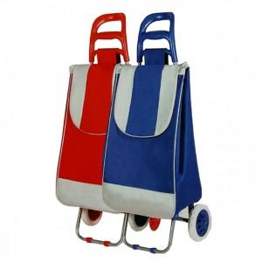 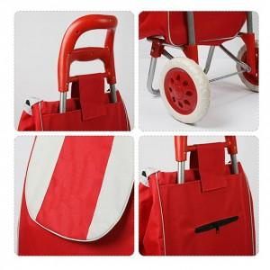

【상세/제작정보】 | 실크인쇄 1도

【인쇄/포장옵션】 | 실크 / 포장불가능

【공급단가】 | 수량 | 500~ | 1,000~ | 3,000~ | 5,000~ | 10,000~
*VAT별도 | 단가 | 10,000원 | 9,840원 | 9,600원 | 9,360원 | 9,200원

【상품 URL】 | https://dev.easy1.co.kr:443/src/goods_detail.php?gdno=25638

